Прайс-Лист
 |  |  | www.newland.com.ua
 |  |  | www.opt.moda |  |  |  |  |  | 0 | 0.00
 |  |  | www.newland.com.ua/viber | optom@newland.com.ua
Бренд |  | Артикул | Товар | Колір | Код | Розмір | Ціна | Ціна зі знижкою | Замовлення | Загальна сума
 | ДЛЯ ДІВЧИНКИ
 | Sercino
 | БРИДЖІ
 | Sercino | 68252 | Бриджі Джинсові | Джинс; Бавовна98%,еластан2%;
 |  |  |  | блакитний |  |  | 6.35
 |  |  |  |  | 449384 | 104 | 6.35 | 4.44
 |  |  |  |  | 449385 | 110 | 6.35 | 4.44
 |  |  |  |  | 449386 | 116 | 6.35 | 4.44
 |  |  |  |  | 449383 | 98 | 6.35 | 4.44

 | Sercino | 68253 | Бриджі Джинсові | Джинс; Бавовна98%,еластан2%;
 |  |  |  | блакитний |  |  | 7.15
 |  |  |  |  | 449388 | 128 | 7.15 | 5.00
 |  |  |  |  | 449391 | 146 | 7.15 | 5.00
 |  |  |  |  | 449392 | 152 | 7.15 | 5.00

 | БРЮКИ
 | Sercino | 55122 | Брюки | Габардин; Бавовна98%,еластан2%;
 |  |  |  | мятний |  |  | 6.45
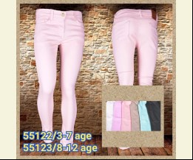
 |  |  |  |  | 447675 | 104 | 6.45 | 6.45
 |  |  |  |  | 447677 | 116 | 6.45 | 6.45
 |  |  |  |  | 447678 | 122 | 6.45 | 6.45
 |  |  |  |  | 447674 | 98 | 6.45 | 6.45

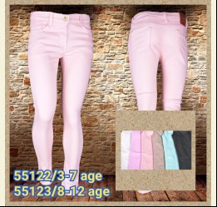
 |  |  |  | рожевий |  |  | 6.45
 |  |  |  | Ростовка | 902957 | 98, 104, 110, 116, 122 (5 шт) | 32.25 | 32.25

 |  |  |  |  | 447673 | 122 | 6.45 | 6.45
 |  |  |  |  | 447669 | 98 | 6.45 | 6.45

 | Sercino | 55113 | Брюки | Габардин; Бавовна98%,еластан2%;
 |  |  |  | рожевий |  |  | 6.90
 |  |  |  |  | 447690 | 134 | 6.90 | 6.90
 |  |  |  |  | 447693 | 152 | 6.90 | 6.90

 | Sercino | 54073 | Брюки | Костюмна; Бавовна98%,еластан2%;
 |  |  |  | синій |  |  | 6.35
 |  |  |  |  | 442625 | 140 | 6.35 | 6.35

 | Sercino | 55112 | Брюки | Костюмна; Бавовна98%,еластан2%;
 |  |  |  | мятний |  |  | 6.45
 |  |  |  |  | 442630 | 110 | 6.45 | 6.45
 |  |  |  |  | 442631 | 116 | 6.45 | 6.45

 |  |  |  | рожевий |  |  | 6.45
 |  |  |  |  | 442633 | 98 | 6.45 | 6.45

 | Sercino | 55123 | Брюки | Габардин; Бавовна98%,еластан2%;
 |  |  |  | бежевий |  |  | 6.90
 |  |  |  |  | 442638 | 128 | 6.90 | 4.83
 |  |  |  |  | 442639 | 134 | 6.90 | 4.83
 |  |  |  |  | 442640 | 140 | 6.90 | 4.83
 |  |  |  |  | 442642 | 152 | 6.90 | 4.83

 |  |  |  | мятний |  |  | 6.90
 |  |  |  |  | 447668 | 152 | 6.90 | 6.90

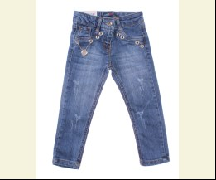
 | Sercino | 59693 | Брюки Джинсові | Джинс; Бавовна97%,еластан3%;
 |  |  |  | синій |  |  | 8.45
 |  |  |  |  | 468319 | 134 | 8.45 | 5.91

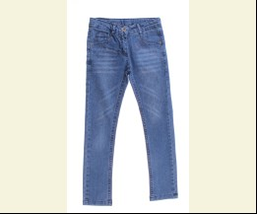
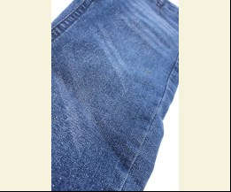
 | Sercino | 59783 | Брюки Джинсові | Джинс; Бавовна97%,еластан3%;
 |  |  |  | синій |  |  | 8.10
 |  |  |  |  | 468328 | 128 | 8.10 | 5.67

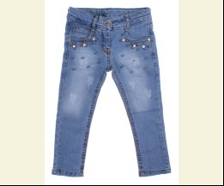
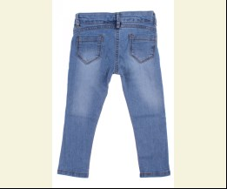
 | Sercino | 59862 | Брюки Джинсові | Джинс; Бавовна97%,еластан3%;
 |  |  |  | блакитний |  |  | 6.45
 |  |  |  |  | 474916 | 104 | 6.45 | 4.51
 |  |  |  |  | 474918 | 116 | 6.45 | 4.51

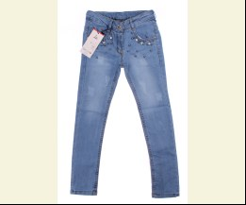
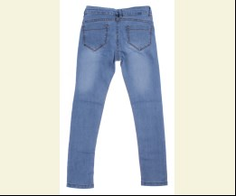
 | Sercino | 59863 | Брюки Джинсові | Джинс; Бавовна97%,еластан3%;
 |  |  |  | блакитний |  |  | 7.05
 |  |  |  |  | 474921 | 134 | 7.05 | 4.93
 |  |  |  |  | 474923 | 146 | 7.05 | 4.93

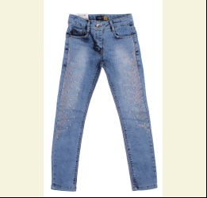
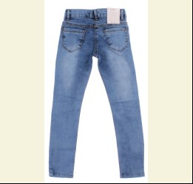
 | Sercino | 59873 | Брюки Джинсові | Джинс; Бавовна97%,еластан3%;
 |  |  |  | блакитний |  |  | 7.70
 |  |  |  | Ростовка | 911459 | 134, 140, 146, 152, 158 (5 шт) | 38.50 | 38.50

 |  |  |  |  | 474930 | 134 | 7.70 | 7.70
 |  |  |  |  | 474932 | 146 | 7.70 | 7.70
 |  |  |  |  | 474933 | 152 | 7.70 | 7.70

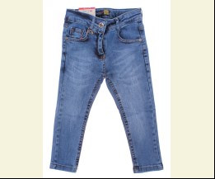
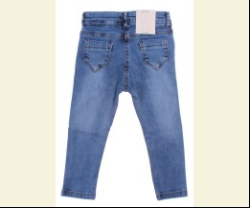
 | Sercino | 59922 | Брюки Джинсові | Джинс; Бавовна97%,еластан3%;
 |  |  |  | синій |  |  | 6.80
 |  |  |  |  | 474938 | 116 | 6.80 | 4.76

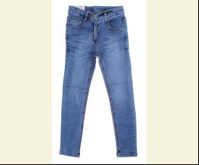
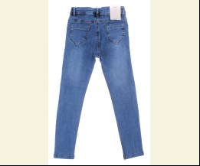
 | Sercino | 59923 | Брюки Джинсові | Джинс; Бавовна97%,еластан3%;
 |  |  |  | синій |  |  | 7.45
 |  |  |  |  | 474940 | 128 | 7.45 | 7.45
 |  |  |  |  | 474941 | 134 | 7.45 | 7.45
 |  |  |  |  | 474942 | 140 | 7.45 | 7.45
 |  |  |  |  | 474943 | 146 | 7.45 | 7.45

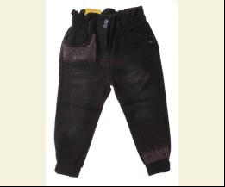
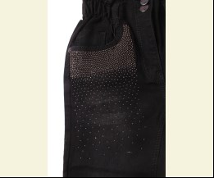
 | Sercino | 57372 | Брюки Джинсові | Джинс; Бавовна80%,поліестер18%,еластан2%;
 |  |  |  | чорний |  |  | 7.05
 |  |  |  |  | 507213 | 104 | 7.05 | 7.05

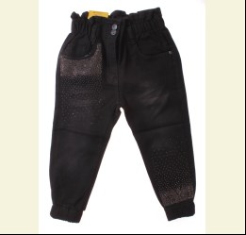
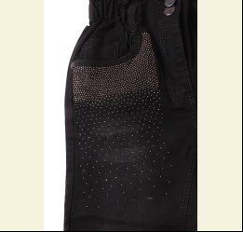
 | Sercino | 57373 | Брюки Джинсові | Джинс; Бавовна80%,поліестер18%,еластан2%;
 |  |  |  | чорний |  |  | 7.55
 |  |  |  | Ростовка | 931731 | 128, 134, 140, 146, 152 (5 шт) | 37.75 | 37.75

 |  |  |  |  | 507217 | 128 | 7.55 | 7.55
 |  |  |  |  | 507220 | 146 | 7.55 | 7.55
 |  |  |  |  | 507221 | 152 | 7.55 | 7.55

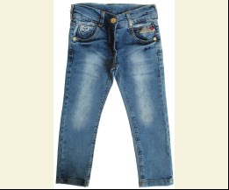
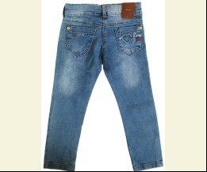
 | Sercino | 58982 | Брюки Джинсові | Джинс; Бавовна98%,еластан2%;
 |  |  |  | блакитний |  |  | 7.75
 |  |  |  |  | 444242 | 104 | 7.75 | 5.42
 |  |  |  |  | 444243 | 110 | 7.75 | 5.42
 |  |  |  |  | 444241 | 98 | 7.75 | 5.42

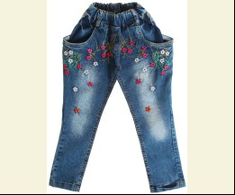
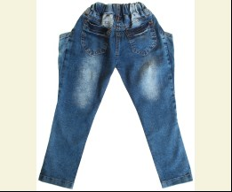
 | Sercino | 56272 | Брюки Джинсові | Джинс; Бавовна98%,еластан2%;
 |  |  |  | синій |  |  | 7.75
 |  |  |  |  | 442656 | 116 | 7.75 | 5.42
 |  |  |  |  | 442657 | 122 | 7.75 | 5.42

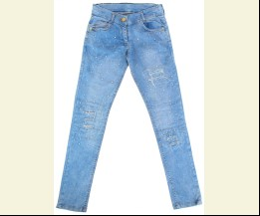
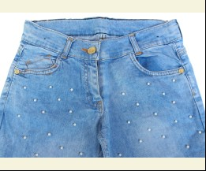
 | Sercino | 58446 | Брюки Джинсові | Джинс; Бавовна98%,еластан2%;
 |  |  |  | блакитний |  |  | 9.90
 |  |  |  |  | 442665 | 164 | 9.90 | 6.93
 |  |  |  |  | 442667 | 176 | 9.90 | 6.93

 | Sercino | 58492 | Брюки Джинсові | Джинс; Бавовна98%,еластан2%;
 |  |  |  | синій |  |  | 7.75
 |  |  |  |  | 442669 | 104 | 7.75 | 5.42
 |  |  |  |  | 442671 | 116 | 7.75 | 5.42
 |  |  |  |  | 442672 | 122 | 7.75 | 5.42
 |  |  |  |  | 442668 | 98 | 7.75 | 5.42

 | Sercino | 58493 | Брюки Джинсові | Джинс; Бавовна98%,еластан2%;
 |  |  |  | синій |  |  | 8.60
 |  |  |  |  | 442674 | 134 | 8.60 | 6.02
 |  |  |  |  | 442676 | 146 | 8.60 | 6.02

 | Sercino | 58546 | Брюки Джинсові | Джинс; Бавовна98%,еластан2%;
 |  |  |  | синій |  |  | 9.90
 |  |  |  |  | 442691 | 170 | 9.90 | 6.93
 |  |  |  |  | 442692 | 176 | 9.90 | 6.93

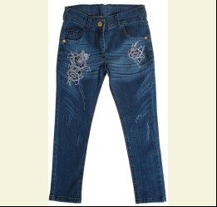
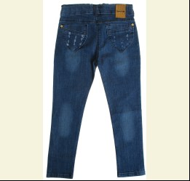
 | Sercino | 58552 | Брюки Джинсові | Джинс; Бавовна98%,еластан2%;
 |  |  |  | синій |  |  | 7.75
 |  |  |  | Ростовка | 922828 | 98, 104, 110, 116, 122 (5 шт) | 38.75 | 27.10

 |  |  |  |  | 442694 | 104 | 7.75 | 5.42
 |  |  |  |  | 442695 | 110 | 7.75 | 5.42
 |  |  |  |  | 442697 | 122 | 7.75 | 5.42
 |  |  |  |  | 442693 | 98 | 7.75 | 5.42

 | Sercino | 58553 | Брюки Джинсові | Джинс; Бавовна98%,еластан2%;
 |  |  |  | синій |  |  | 8.60
 |  |  |  | Ростовка | 922829 | 128, 134, 140, 146, 152 (5 шт) | 43.00 | 30.10

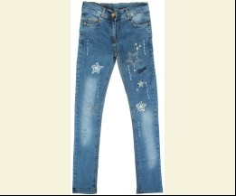
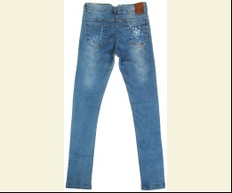
 | Sercino | 58683 | Брюки Джинсові | Джинс; Бавовна98%,еластан2%;
 |  |  |  | синій |  |  | 8.60
 |  |  |  |  | 442717 | 152 | 8.60 | 6.02

 | Sercino | 58722 | Брюки Джинсові | Джинс; Бавовна98%,еластан2%;
 |  |  |  | блакитний |  |  | 7.30
 |  |  |  |  | 442720 | 110 | 7.30 | 5.11
 |  |  |  |  | 442718 | 98 | 7.30 | 5.11

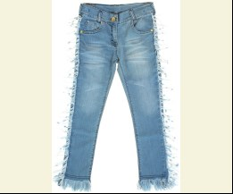
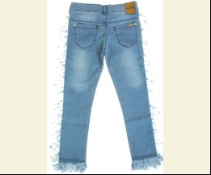
 | Sercino | 58723 | Брюки Джинсові | Джинс; Бавовна98%,еластан2%;
 |  |  |  | блакитний |  |  | 8.15
 |  |  |  |  | 442723 | 128 | 8.15 | 5.70
 |  |  |  |  | 442724 | 134 | 8.15 | 5.70
 |  |  |  |  | 442727 | 152 | 8.15 | 5.70

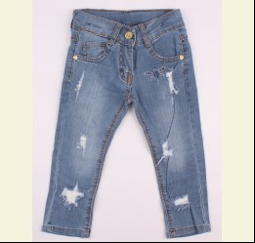
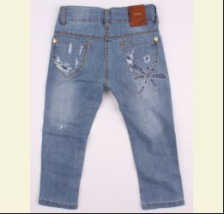
 | Sercino | 58742 | Брюки Джинсові | Джинс; Бавовна98%,еластан2%;
 |  |  |  | синій |  |  | 6.75
 |  |  |  | Ростовка | 902960 | 98, 104, 110, 116, 122 (5 шт) | 33.75 | 23.60

 |  |  |  |  | 442729 | 104 | 6.75 | 4.72
 |  |  |  |  | 442730 | 110 | 6.75 | 4.72
 |  |  |  |  | 442731 | 116 | 6.75 | 4.72
 |  |  |  |  | 442732 | 122 | 6.75 | 4.72

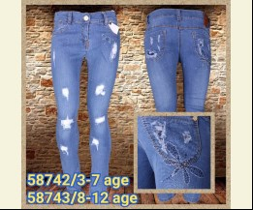
 | Sercino | 58743 | Брюки Джинсові | Джинс; Бавовна98%,еластан2%;
 |  |  |  | синій |  |  | 7.30
 |  |  |  |  | 442733 | 128 | 7.30 | 5.11
 |  |  |  |  | 442734 | 134 | 7.30 | 5.11
 |  |  |  |  | 442736 | 146 | 7.30 | 5.11
 |  |  |  |  | 442737 | 152 | 7.30 | 5.11

 | Sercino | 59062 | Брюки Джинсові | Джинс; Бавовна98%,еластан2%;
 |  |  |  | с-синій |  |  | 7.30
 |  |  |  |  | 442749 | 104 | 7.30 | 5.11
 |  |  |  |  | 442752 | 122 | 7.30 | 5.11
 |  |  |  |  | 442748 | 98 | 7.30 | 5.11

 | ЖИЛЕТКА
 | Sercino | 97033 | Жилетка | Джинс; Бавовна97%,еластан3%;
 |  |  |  | синій |  |  | 8.10
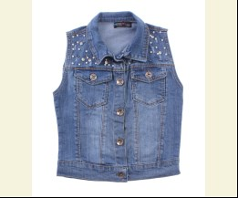
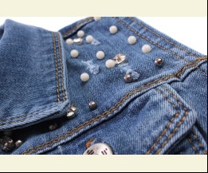
 |  |  |  |  | 468382 | 146 | 8.10 | 5.67

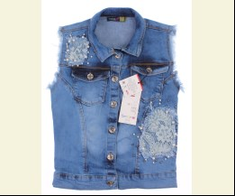
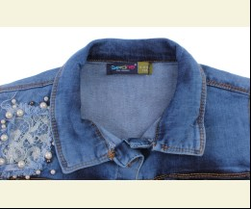
 | Sercino | 97023 | Жилетка Джинсова | Джинс; Бавовна97%,еластан3%;
 |  |  |  | синій |  |  | 9.00
 |  |  |  |  | 473310 | 146 | 9.00 | 6.30
 |  |  |  |  | 473311 | 152 | 9.00 | 6.30

 | КОМБІНЕЗОН
 | Sercino | 77032 | Комбінезон | Джинс; Бавовна97%,еластан3%;
 |  |  |  | синій |  |  | 8.35
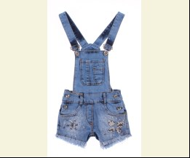
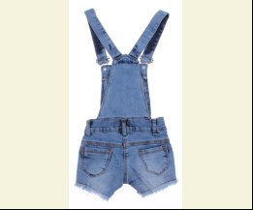
 |  |  |  |  | 474946 | 110 | 8.35 | 8.35
 |  |  |  |  | 474949 | 128 | 8.35 | 8.35

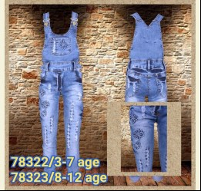
 | Sercino | 78322 | Комбінезон Джинсовий | Джинс; Бавовна98%,еластан2%;
 |  |  |  | блакитний |  |  | 9.45
 |  |  |  | Ростовка | 902963 | 98, 104, 110, 116, 122 (5 шт) | 47.25 | 33.05

 |  |  |  |  | 447680 | 104 | 9.45 | 6.61
 |  |  |  |  | 447681 | 110 | 9.45 | 6.61
 |  |  |  |  | 447682 | 116 | 9.45 | 6.61
 |  |  |  |  | 447679 | 98 | 9.45 | 6.61

 | Sercino | 78323 | Комбінезон Джинсовий | Джинс; Бавовна98%,еластан2%;
 |  |  |  | блакитний |  |  | 10.30
 |  |  |  |  | 447684 | 128 | 10.30 | 7.21
 |  |  |  |  | 447685 | 134 | 10.30 | 7.21
 |  |  |  |  | 447686 | 140 | 10.30 | 7.21
 |  |  |  |  | 447687 | 146 | 10.30 | 7.21

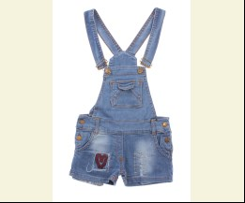
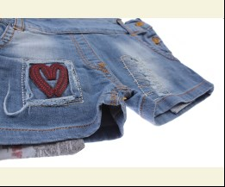
 | Sercino | 78302 | Комбінезон Джинсовий | Джинс; Бавовна97%,еластан3%;
 |  |  |  | блакитний |  |  | 7.60
 |  |  |  |  | 468344 | 104 | 7.60 | 3.42
 |  |  |  |  | 468346 | 116 | 7.60 | 3.42
 |  |  |  |  | 468347 | 122 | 7.60 | 3.42
 |  |  |  |  | 468343 | 98 | 7.60 | 3.42

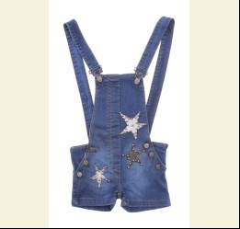
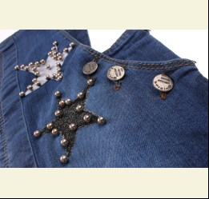
 | Sercino | 78442 | Комбінезон Джинсовий | Джинс; Бавовна97%,еластан3%;
 |  |  |  | синій |  |  | 7.95
 |  |  |  | Ростовка | 909433 | 98, 104, 110, 116, 122 (5 шт) | 39.75 | 27.80

 |  |  |  |  | 468350 | 110 | 7.95 | 5.56
 |  |  |  |  | 468351 | 116 | 7.95 | 5.56
 |  |  |  |  | 468352 | 122 | 7.95 | 5.56

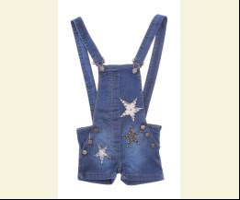
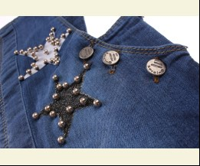
 | Sercino | 78443 | Комбінезон Джинсовий | Джинс; Бавовна97%,еластан3%;
 |  |  |  | синій |  |  | 8.60
 |  |  |  |  | 468355 | 140 | 8.60 | 6.02

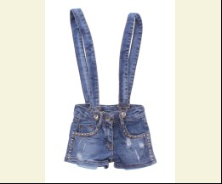
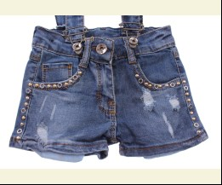
 | Sercino | 88323 | Комбінезон Джинсовий | Джинс; Бавовна97%,еластан3%;
 |  |  |  | синій |  |  | 7.60
 |  |  |  |  | 468362 | 122 | 7.60 | 5.32
 |  |  |  |  | 468363 | 128 | 7.60 | 5.32
 |  |  |  |  | 468365 | 140 | 7.60 | 5.32

 | Sercino | 88324 | Комбінезон Джинсовий | Джинс; Бавовна97%,еластан3%;
 |  |  |  | синій |  |  | 7.95
 |  |  |  |  | 468367 | 152 | 7.95 | 7.95
 |  |  |  |  | 468368 | 158 | 7.95 | 7.95
 |  |  |  |  | 468369 | 164 | 7.95 | 7.95

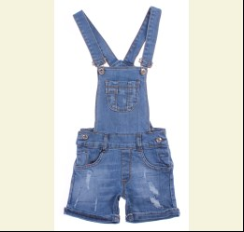
 | Sercino | 77022 | Комбінезон Джинсовий | Джинс; Бавовна97%,еластан3%;
 |  |  |  | синій |  |  | 7.75
 |  |  |  | Ростовка | 910915 | 104, 110, 116, 122, 128 (5 шт) | 38.75 | 27.10

 |  |  |  |  | 473253 | 104 | 7.75 | 5.42
 |  |  |  |  | 473254 | 110 | 7.75 | 5.42
 |  |  |  |  | 473255 | 116 | 7.75 | 5.42
 |  |  |  |  | 473256 | 122 | 7.75 | 5.42

 | Sercino | 77023 | Комбінезон Джинсовий | Джинс; Бавовна97%,еластан3%;
 |  |  |  | синій |  |  | 8.35
 |  |  |  |  | 473259 | 140 | 8.35 | 5.84
 |  |  |  |  | 473260 | 146 | 8.35 | 5.84
 |  |  |  |  | 473262 | 158 | 8.35 | 5.84

 | Sercino | 77052 | Комбінезон Джинсовий | Джинс; Бавовна97%,еластан3%;
 |  |  |  | синій |  |  | 7.75
 |  |  |  |  | 473268 | 104 | 7.75 | 3.49
 |  |  |  |  | 473270 | 116 | 7.75 | 3.49
 |  |  |  |  | 473271 | 122 | 7.75 | 3.49

 | Sercino | 78292 | Комбінезон Джинсовий | Джинс; Бавовна98%,еластан2%;
 |  |  |  | блакитний |  |  | 8.15
 |  |  |  |  | 442754 | 104 | 8.15 | 5.70
 |  |  |  |  | 442755 | 110 | 8.15 | 5.70
 |  |  |  |  | 442753 | 98 | 8.15 | 5.70

 | Sercino | 78293 | Комбінезон Джинсовий | Джинс; Бавовна98%,еластан2%;
 |  |  |  | блакитний |  |  | 9.00
 |  |  |  |  | 442758 | 128 | 9.00 | 6.30

 | ПІДЖАК
 | Sercino | 98032 | Жакет Джинсовий | Джинс; Бавовна98%,еластан2%;
 |  |  |  | т-синій |  |  | 6.90
 |  |  |  |  | 442791 | 104 | 6.90 | 4.83
 |  |  |  |  | 442790 | 98 | 6.90 | 4.83

 | Sercino | 98033 | Жакет Джинсовий | Джинс; Бавовна98%,еластан2%;
 |  |  |  | т-синій |  |  | 7.75
 |  |  |  |  | 442796 | 134 | 7.75 | 5.42
 |  |  |  |  | 442797 | 140 | 7.75 | 5.42
 |  |  |  |  | 442798 | 146 | 7.75 | 5.42
 |  |  |  |  | 442799 | 152 | 7.75 | 5.42

 | Sercino | 98113 | Жакет Джинсовий | Джинс; Бавовна98%,еластан2%;
 |  |  |  | блакитний |  |  | 9.00
 |  |  |  |  | 442805 | 128 | 9.00 | 9.00
 |  |  |  |  | 442807 | 140 | 9.00 | 9.00
 |  |  |  |  | 442808 | 146 | 9.00 | 9.00
 |  |  |  |  | 442809 | 152 | 9.00 | 9.00

 | Sercino | 98602 | Піджак Джинсовий | Джинс; Бавовна80%,поліестер18%,еластан2%;
 |  |  |  | сірий |  |  | 7.55
 |  |  |  | Ростовка | 931736 | 98, 104, 110, 116, 122 (5 шт) | 37.75 | 37.75

 |  |  |  | чорний |  |  | 7.55
 |  |  |  | Ростовка | 931737 | 98, 104, 110, 116, 122 (5 шт) | 37.75 | 37.75

 | Sercino | 98603 | Піджак Джинсовий | Джинс; Бавовна80%,поліестер18%,еластан2%;
 |  |  |  | синій |  |  | 8.05
 |  |  |  |  | 507277 | 128 | 8.05 | 8.05
 |  |  |  |  | 507278 | 134 | 8.05 | 8.05
 |  |  |  |  | 507279 | 140 | 8.05 | 8.05
 |  |  |  |  | 507280 | 146 | 8.05 | 8.05

 |  |  |  | чорний |  |  | 8.05
 |  |  |  | Ростовка | 931740 | 128, 134, 140, 146, 152 (5 шт) | 40.25 | 28.15

 | СПІДНИЦЯ
 | Sercino | 88512 | Спідниця Джинсова | Джинс; Бавовна98%,еластан2%;
 |  |  |  | синій |  |  | 5.60
 |  |  |  |  | 442781 | 104 | 5.60 | 3.92
 |  |  |  |  | 442783 | 116 | 5.60 | 3.92

 | Sercino | 88513 | Спідниця Джинсова | Джинс; Бавовна98%,еластан2%;
 |  |  |  | синій |  |  | 6.00
 |  |  |  |  | 442785 | 128 | 6.00 | 4.20

 | ШОРТИ
 | Sercino | 88402 | Шорти Джинсові | Джинс; Бавовна97%,еластан3%;
 |  |  |  | блакитний |  |  | 6.85
 |  |  |  |  | 468396 | 110 | 6.85 | 4.79

 | Sercino | 88432 | Шорти Джинсові | Джинс; Бавовна97%,еластан3%;
 |  |  |  | блакитний |  |  | 6.45
 |  |  |  | Ростовка | 910920 | 104, 110, 116, 122, 128 (5 шт) | 32.25 | 22.55

 |  |  |  |  | 473275 | 116 | 6.45 | 4.51

 | Sercino | 88433 | Шорти Джинсові | Джинс; Бавовна97%,еластан3%;
 |  |  |  | блакитний |  |  | 6.95
 |  |  |  |  | 473278 | 128 | 6.95 | 4.86
 |  |  |  |  | 473279 | 134 | 6.95 | 4.86
 |  |  |  |  | 473281 | 146 | 6.95 | 4.86
 |  |  |  |  | 473282 | 152 | 6.95 | 4.86

 | Sercino | 88434 | Шорти Джинсові | Джинс; Бавовна97%,еластан3%;
 |  |  |  | блакитний |  |  | 7.40
 |  |  |  | Ростовка | 910922 | 158, 164, 170, 176 (5 шт) | 37.00 | 25.90

 |  |  |  |  | 473283 | 158 | 7.40 | 5.18
 |  |  |  |  | 473285 | 170 | 7.40 | 5.18
 |  |  |  |  | 473286 | 176 | 7.40 | 5.18

 | Sercino | 88492 | Шорти Джинсові | Джинс; Бавовна97%,еластан3%;
 |  |  |  | блакитний |  |  | 6.15
 |  |  |  |  | 473289 | 104 | 6.15 | 4.30

 | Sercino | 88494 | Шорти Джинсові | Джинс; Бавовна97%,еластан3%;
 |  |  |  | блакитний |  |  | 6.75
 |  |  |  |  | 473300 | 170 | 6.75 | 4.72
 |  |  |  |  | 473301 | 176 | 6.75 | 4.72

 | ДЛЯ ХЛОПЧИКА
 | Sercino
 | БРЮКИ
 | Sercino | 19052 | Брюки | Вельвет; Бавовна98%,еластан2%;
 |  |  |  | антрацит |  |  | 6.35
 |  |  |  |  | 455379 | 116 | 6.35 | 4.44
 |  |  |  |  | 455380 | 122 | 6.35 | 4.44
 |  |  |  |  | 455376 | 98 | 6.35 | 4.44

 |  |  |  | т-синій |  |  | 6.70
 |  |  |  |  | 455382 | 104 | 6.70 | 4.69
 |  |  |  |  | 455383 | 110 | 6.70 | 4.69
 |  |  |  |  | 455384 | 116 | 6.70 | 4.69
 |  |  |  |  | 455381 | 98 | 6.70 | 4.69

 |  |  |  | чорний |  |  | 6.70
 |  |  |  |  | 482551 | 116 | 6.70 | 6.70

 | Sercino | 19053 | Брюки | Вельвет; Бавовна98%,еластан2%;
 |  |  |  | чорний |  |  | 7.05
 |  |  |  |  | 455386 | 128 | 7.05 | 4.93
 |  |  |  |  | 455387 | 134 | 7.05 | 4.93
 |  |  |  |  | 455389 | 146 | 7.05 | 4.93
 |  |  |  |  | 455390 | 152 | 7.05 | 4.93

 | Sercino | 15252 | Брюки | Габардин; Бавовна97%,еластан3%;
 |  |  |  | бежевий |  |  | 8.45
 |  |  |  | Ростовка | 910909 | 104, 110, 116, 122, 128 (5 шт) | 42.25 | 29.55

 |  |  |  |  | 473234 | 110 | 8.45 | 5.91
 |  |  |  |  | 473235 | 116 | 8.45 | 5.91
 |  |  |  |  | 473236 | 122 | 8.45 | 5.91
 |  |  |  |  | 473237 | 128 | 8.45 | 5.91

 | Sercino | 15253 | Брюки | Габардин; Бавовна97%,еластан3%;
 |  |  |  | бежевий |  |  | 9.10
 |  |  |  | Ростовка | 910912 | 134, 140, 146, 152, 158 (5 шт) | 45.50 | 31.85

 |  |  |  |  | 473248 | 134 | 9.10 | 6.37
 |  |  |  |  | 473249 | 140 | 9.10 | 6.37
 |  |  |  |  | 473251 | 152 | 9.10 | 6.37
 |  |  |  |  | 473252 | 158 | 9.10 | 6.37

 |  |  |  | т-синій |  |  | 9.10
 |  |  |  |  | 473238 | 134 | 9.10 | 9.10

 |  |  |  | хакі |  |  | 9.10
 |  |  |  |  | 473243 | 134 | 9.10 | 9.10
 |  |  |  |  | 473245 | 146 | 9.10 | 9.10
 |  |  |  |  | 473247 | 158 | 9.10 | 9.10

 | Sercino | 16212 | Брюки Джинсові | Джинс; Бавовна98%,еластан2%;
 |  |  |  | т-синій |  |  | 6.35
 |  |  |  |  | 448903 | 98 | 6.35 | 4.44

 | Sercino | 18683 | Брюки Джинсові | Джинс; Бавовна98%,еластан2%;
 |  |  |  | блакитний |  |  | 7.90
 |  |  |  |  | 448908 | 128 | 7.90 | 5.53
 |  |  |  |  | 448911 | 146 | 7.90 | 5.53
 |  |  |  |  | 448912 | 152 | 7.90 | 5.53

 | Sercino | 18682 | Брюки Джинсові | Джинс; Бавовна98%,еластан2%;
 |  |  |  | блакитний |  |  | 7.15
 |  |  |  |  | 448914 | 104 | 7.15 | 5.00
 |  |  |  |  | 448915 | 110 | 7.15 | 5.00
 |  |  |  |  | 448917 | 122 | 7.15 | 5.00
 |  |  |  |  | 448913 | 98 | 7.15 | 5.00

 | Sercino | 17052 | Брюки Джинсові | Джинс; Бавовна97%,еластан3%;
...

